Extras
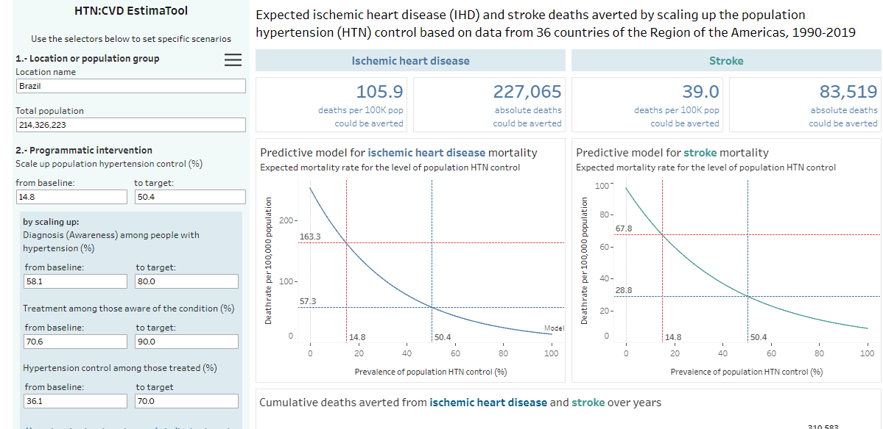
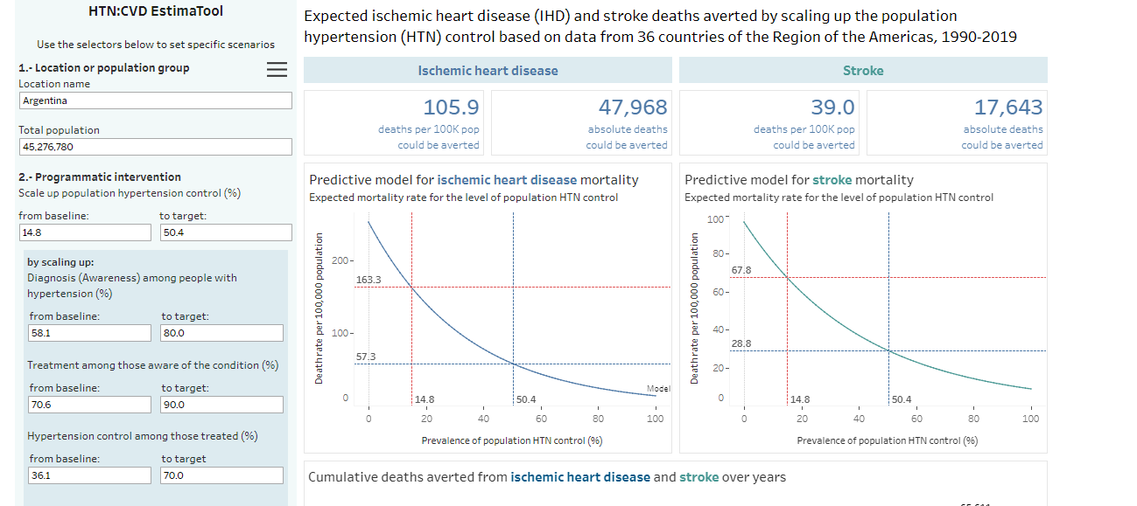
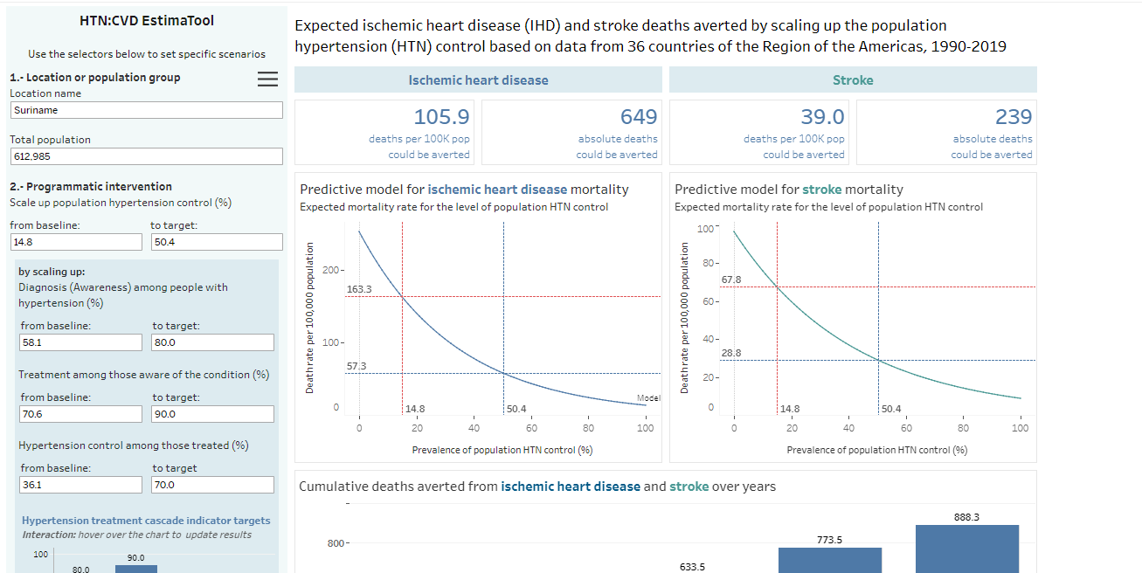
 | Brazil | Chile | Mexico | Colombia
Low CVD risk (0 to <10%) | 83,7% | 83,7% | 83,7% | 83,7%
 | 13,1% | 13,1% | 13,1% | 13,1%
High CVD risk (≥20%) | 3,1% | 3,1% | 3,1% | 3,1%

